Ifyllnadsanvisningar
UTVÄRDERINGSRAM FÖR INTERN KONTROLL Ifyllnadsanvisningar
Utvärderingsramen bygger på COSO 2013, den internationella modellen för intern styrning och kontroll. Ramen har anpassats så att den är i samklang med statsförvaltningens styr- och ledningssystem. Den interna kontrollen beskrivs uppdelad i fem komponenter: 1. Kontrollmiljö 2. Riskbedömning 3. Kontrollåtgärder 4. Information och kommunikation 5. Övervakning/uppföljning Komponenterna är vidare indelade i principer. För varje princip för intern kontroll definieras ett 'Mål’ som beskriver hur ett bra styrnings- och ledningssystem ser ut. Målen har formulerats utifrån de allmänna krav som statsförvaltningen omfattas av och som beskrivs i budgetlagen och -förordningen, förvaltningslagen och statstjänstemannalagen, bland andra. Beskrivningarna av målen preciseras med hjälp av frågor om hur målet kan nås. I kolumnen Referens finns exempel på dokument eller andra källor som kan vara till stöd då man utvärderar den interna kontrollen, och som i typiska fall innehåller element av intern kontroll. Ramen utgör en rekommendation som kan anpassas till det tillämpande myndighetens verksamhet och terminologi. Den ska alltså anpassas till ändamålet; beroende på hur myndighetens verksamhet ser ut bör utvärderingsobjekt läggas till eller tas bort och målen preciseras så att de stämmer överens med myndighetens anvisningar och uppsatta mål. Det finns särskilda anvisningar till stöd för utvärderingen: Anvisningar för användning av utvärderingsramen för intern kontroll.

Det är meningen att utvärderingsramen ska användas enligt följande:
• För att bedöma hur det mål som formulerats för varje princip uppfylls i verksamheten i fråga. – Preciserande frågor kan användas för att utvärdera nuläget jämfört med målet. – I kolumnen Nuläge anger man hur styr- och ledningssystemet fungerar och vilka bristerna är då man jämför mot målet.
• För att jämföra nuläget med målen samt generellt sett med varje princip och göra en 'Egen bedömning av nuläget' enligt en fyrstegsskala:
0 Ingen bedömning
1 Intern kontroll har inte ordnats på tillbörligt sätt och/eller saknas
2 Den interna kontrollen har inte ordnats på tillbörligt sätt på alla områden eller har väsentliga brister
3 Den interna kontrollen har i huvudsak ordnats på tillbörligt sätt, enstaka brister har påträffats
4 Den interna kontrollen har ordnats på tillbörligt sätt, inga brister har påträffats

Obs! Nuläget kan beskrivas och bedömas per princip eller mål. Skalan för hur nuläget uppfyller det uppsatta målet kan vara t.ex.: i ordning/inte i ordning/finns saker att utveckla En egen bedömning av nuläget (1–4) kan man dock bara ge per princip.
• För att ange under 'Vidare åtgärder' vad man ämnar göra för att utveckla styrningen och ledningen så att det målsatta styr- och ledningssystemet blir verklighet. – Om värdet under 'Egen bedömning av nuläget’ är 1 eller 2 är det obligatoriskt att fylla i denna ruta. – Om värdet under 'Egen bedömning av nuläget’ är 0 ska man ange varför man inte har analyserat principen i fråga.
• För att ange under 'Referens' de (interna) regler, anvisningar, dokument/andra källor som kan användas som bevis för nuläget. – Exempelinformationen kan tas bort efter behov.
I slutet av varje princip kan man skriva en längre bedömning av hur principen tillgodoses på myndigheten.
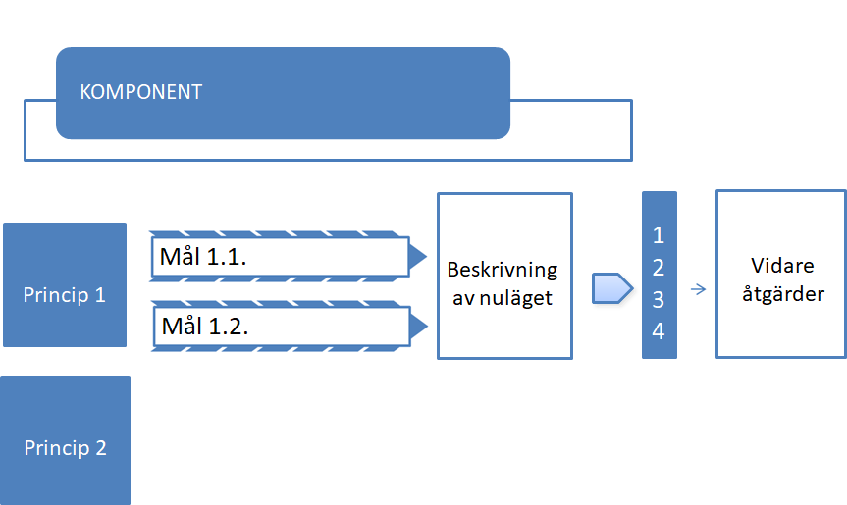

Princip 1

Princip 2

